نوری
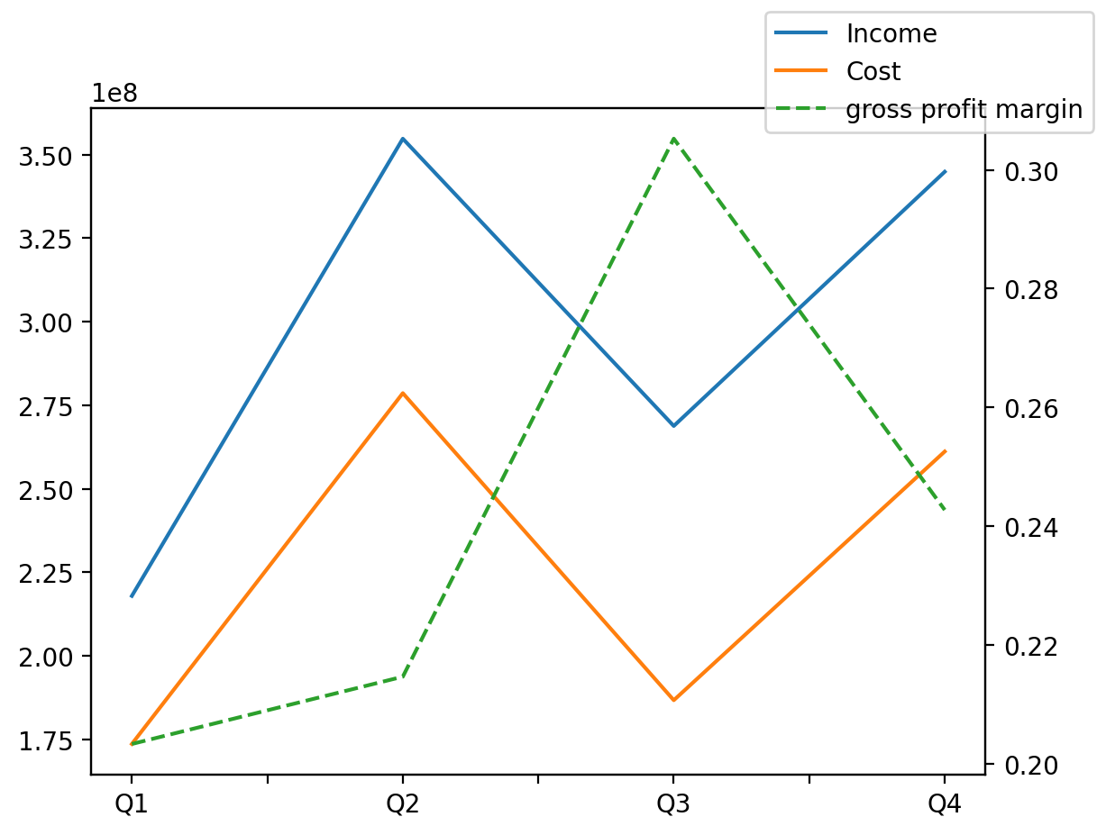
1402/12/29 | Q1 | Q2 | Q3 | Y | Q4 | Q2 / Q1 | Q3 / Q2 | Q4 / Q3
درآمد های عملیاتی | 217950487 | 354758706 | 268798269 | 1186369428 | 344861966 | 0.62770320399 | -0.24230677231 | 0.28297688554
بهای تمام شده | -173645450 | -278619876 | -186741779 | -900166007 | -261158902 | 0.60453312194 | -0.32976145966 | 0.39850280638
سود(زیان)ناخالص | 44305037 | 76138830 | 82056490 | 286203421 | 83703064 | 0.71851408227 | 0.077721971824 | 0.020066346976
هزینه های عمومی اداری فروش | -13961005 | -21477982 | -21548207 | -84246658 | -27259464 | 0.53842663906 | 0.0032696274725 | 0.26504557897
سود(زیان)عملیاتی | 28424234 | 56226198 | 58459482 | 210010943 | 66901029 | 0.97810776537 | 0.039719633897 | 0.14439996235
سایر درآمدهای غیر عملیاتی | 5283996 | 7685544 | 6670782 | 37998785 | 18358463 | 0.45449466654 | -0.13203515587 | 1.7520705968
سود(زیان)خالص | 30403545 | 58529933 | 52917947 | 233275990 | 91424565 | 0.9251022537 | -0.095882324007 | 0.72766651359
مواد مستقیم مصرفی | 200029965 | 257987594 | 99642807 | 797236474 | 239576108 | 0.289744734 | -0.61376899774 | 1.4043492472
سربارتوليد | 8739834 | 10089706 | 18086995 | 52533374 | 15616839 | 0.15445053075 | 0.79261863527 | -0.13657083446

